Sheet1
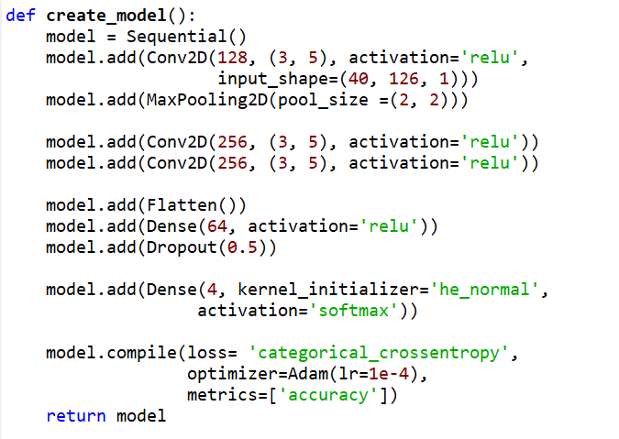
acc_1 | 0.5935483871 | 0.57442348008 | 0.55064935065 | 0.67523364486 | 0.53375527426 | 0.57984790875 | 0.64438502674 | 0.60859188544 | 0.59448818898 | 0.58525345622
acc_2
acc_3
acc_4
acc_5
acc_6
acc_7
acc_8
acc_9
acc_10

